Sheet1
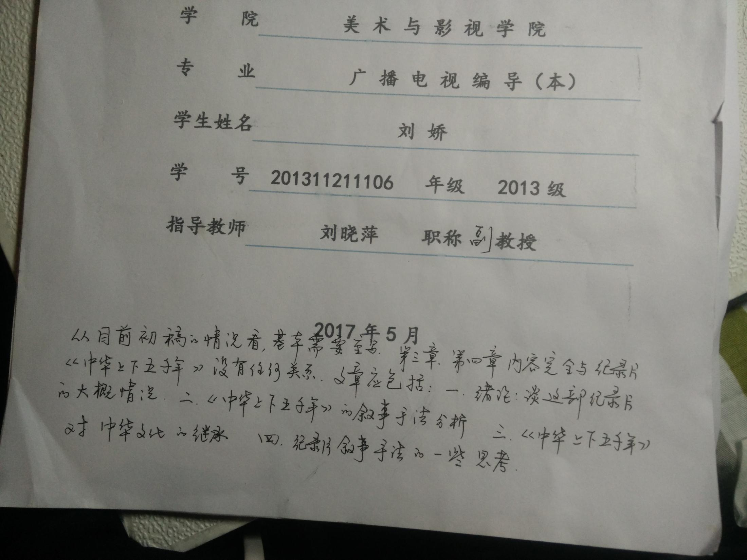
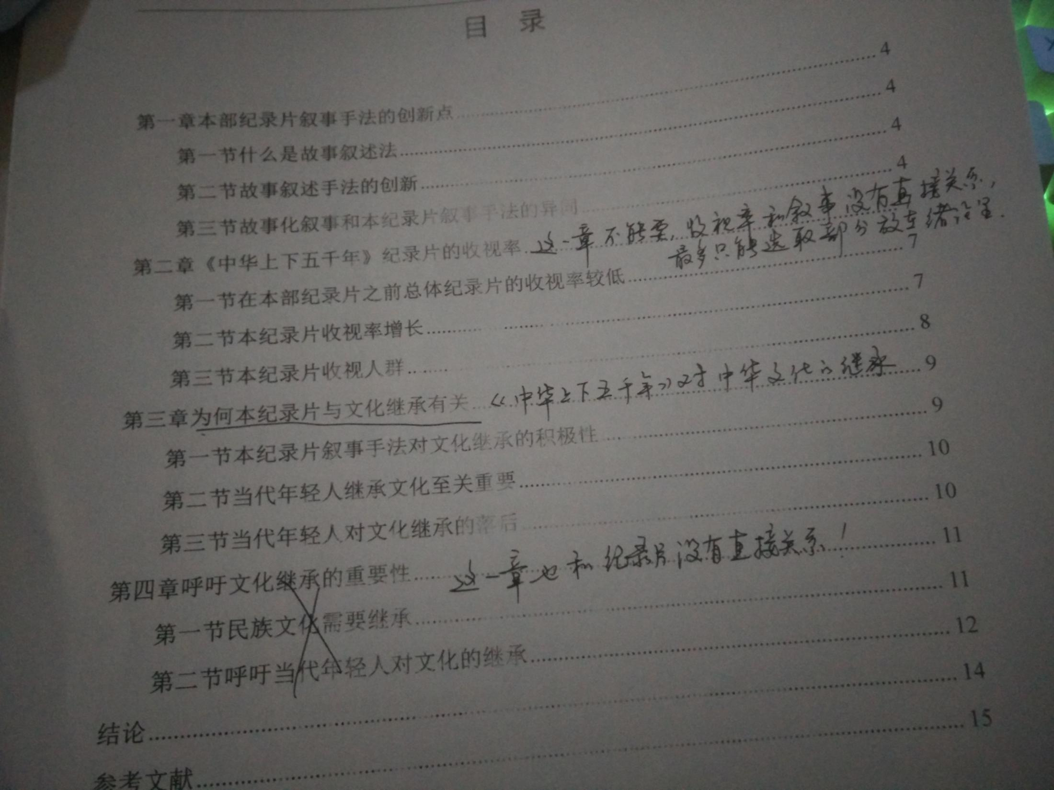
分析《中华上下五千年》叙事手法与文化继承的关系

1 | 第三章、第四章内容完全与纪录片《中华上下五千年》没有任何关系，

2 | 文章应包括：一、绪论：谈这部纪录片的大概情况 二、《中华上下五千年》的叙事手法分析 三、《中华上下五千年》对中华文化的继承 四、记录片叙事手法的一些思考

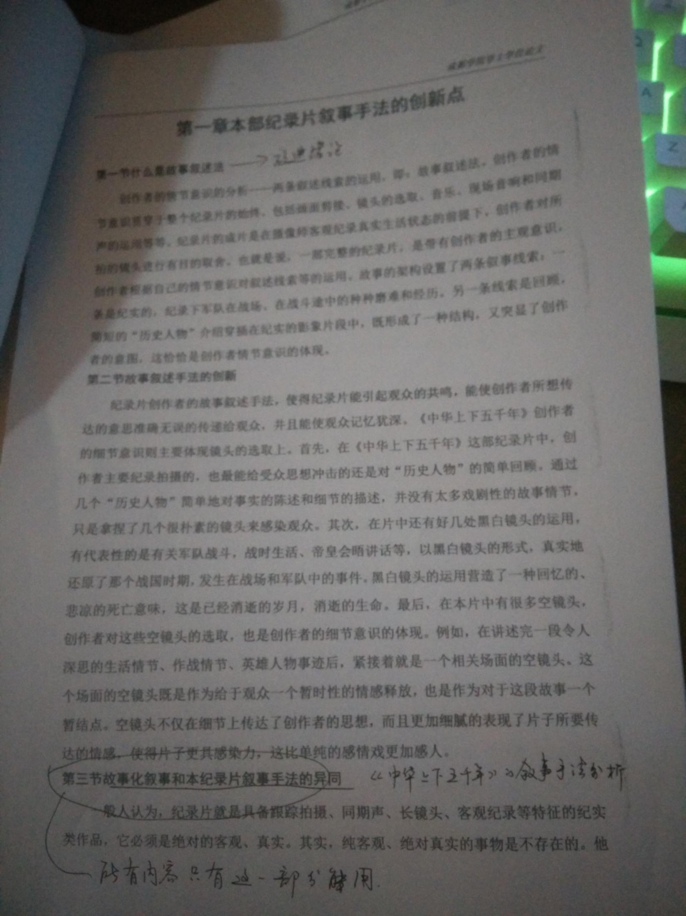
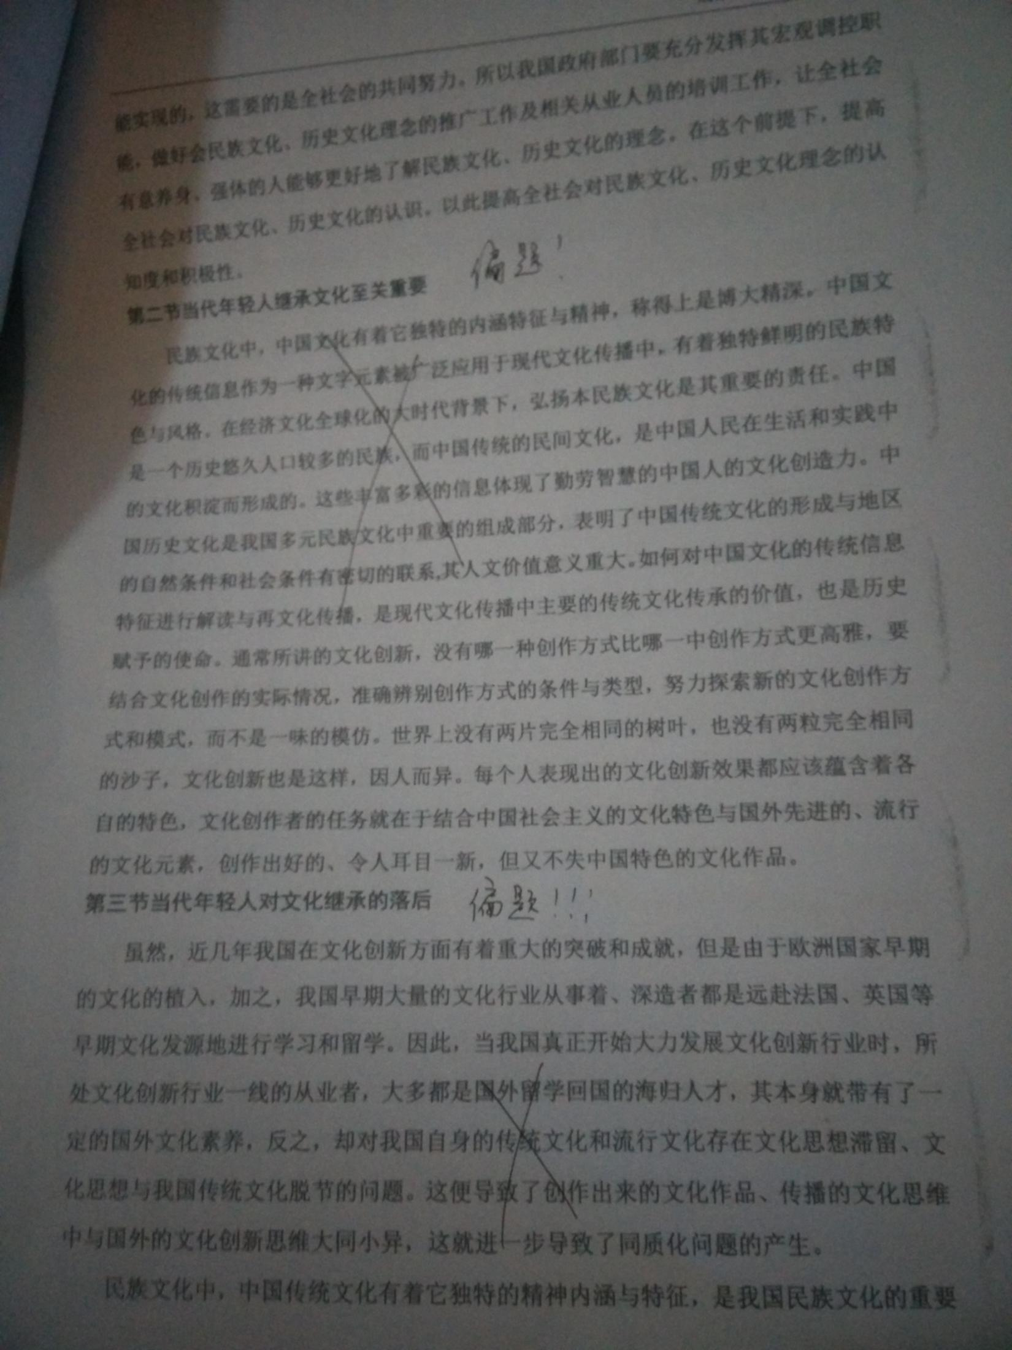
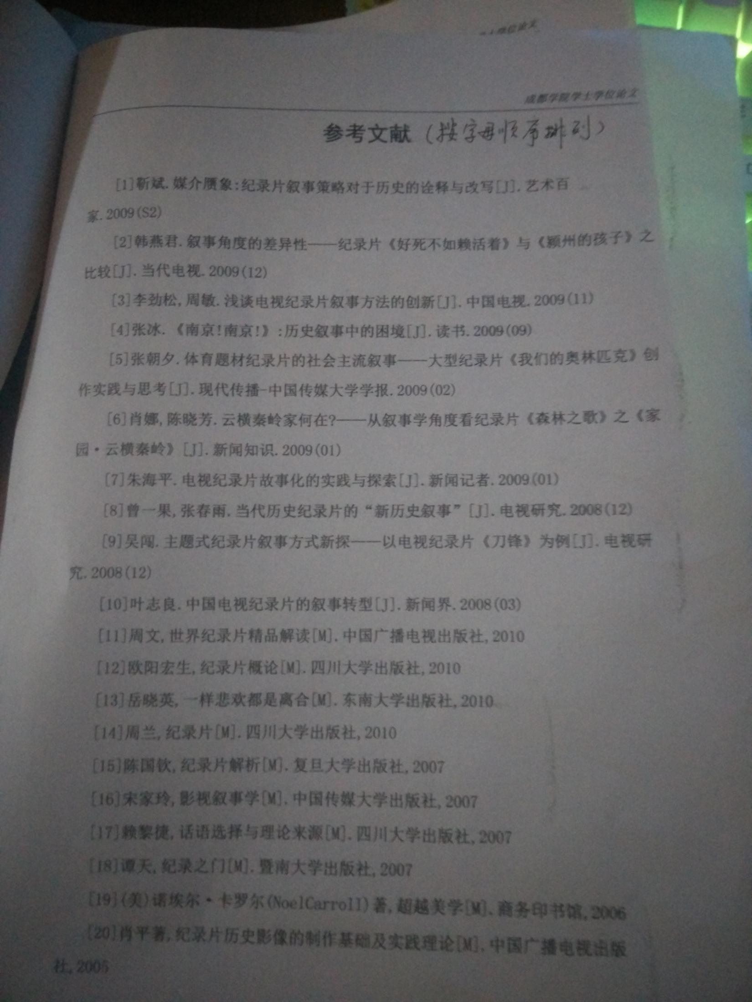

3 | 摘要需要重写，摘要是概括你这篇文章的主要内容和主要观点。

4 | 英文那部分，in the Chinese Five and Five 改为 China，for 5000 Years

